Arkusz1
data początkowa | 2016-01-01 | data końcowa | 2020-12-26

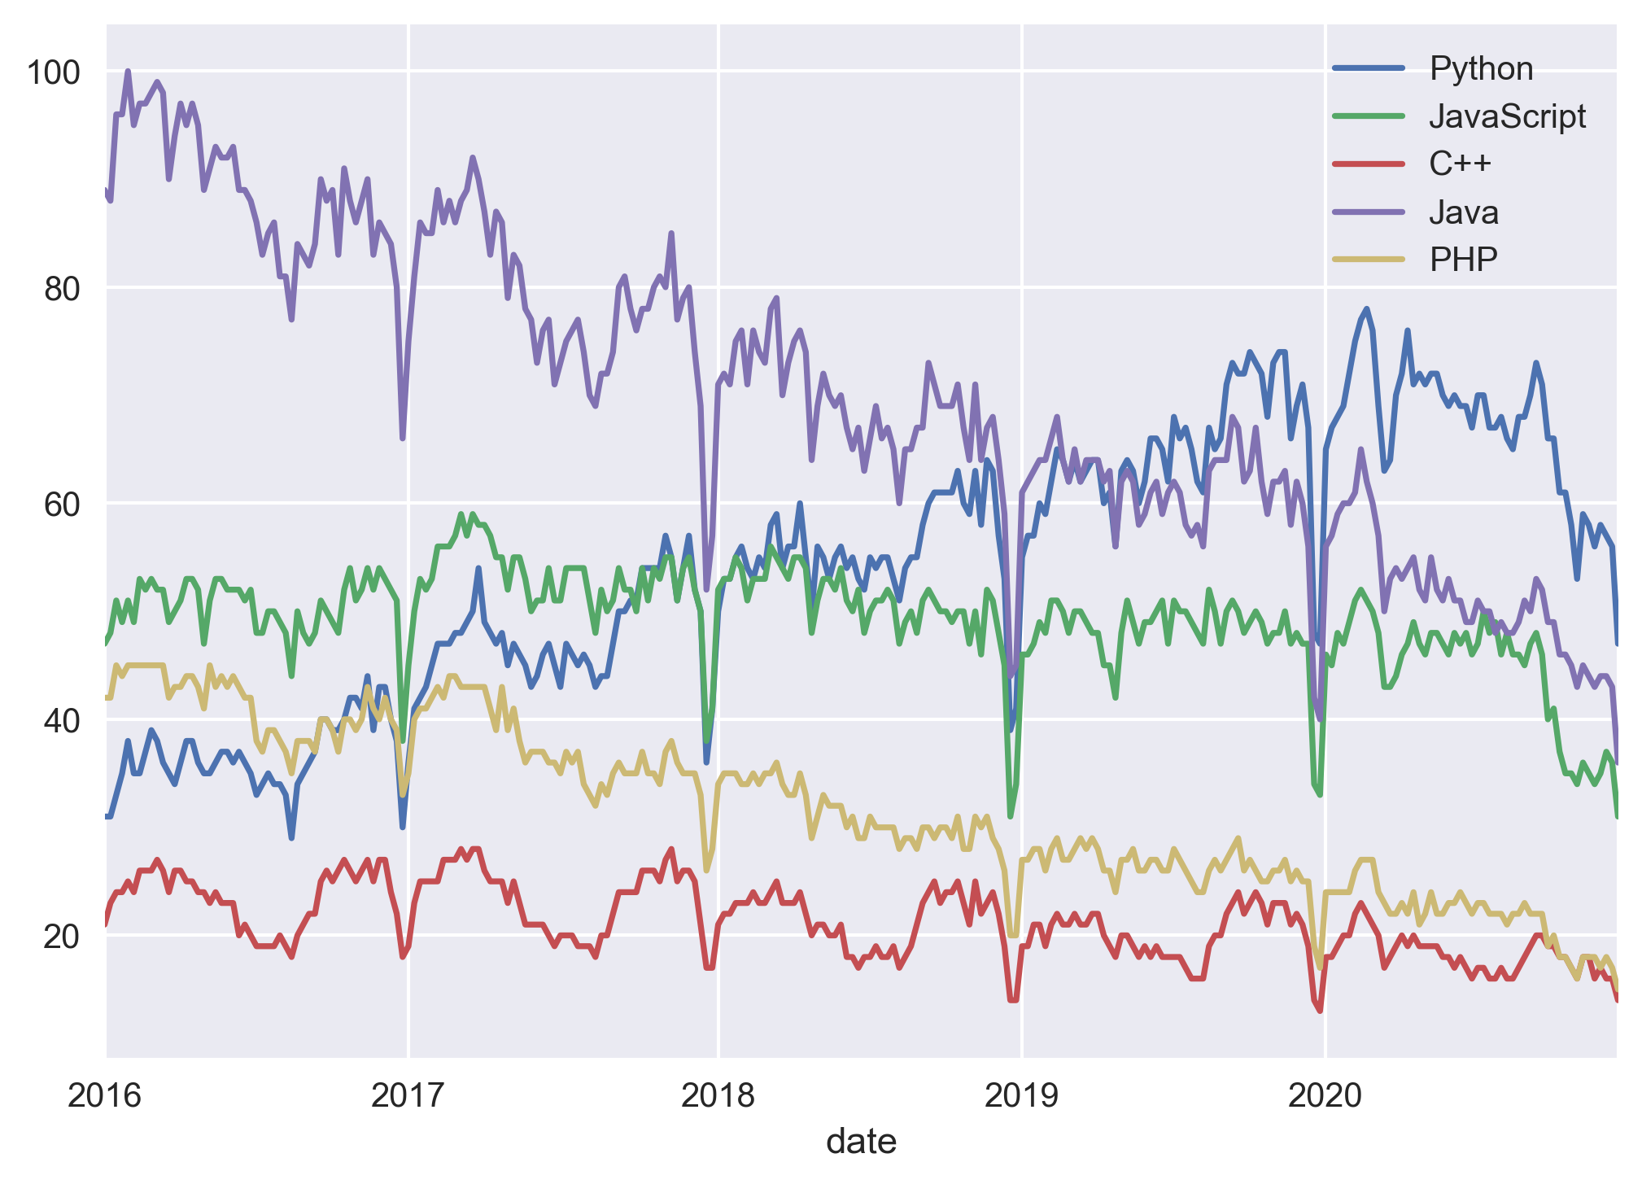
mid | /m/05z1_ | /m/02p97 | /m/0jgqg | /m/07sbkfb | /m/060kv | 0
0

